1. Produtos
Controle de Estoque Grátis em Excel

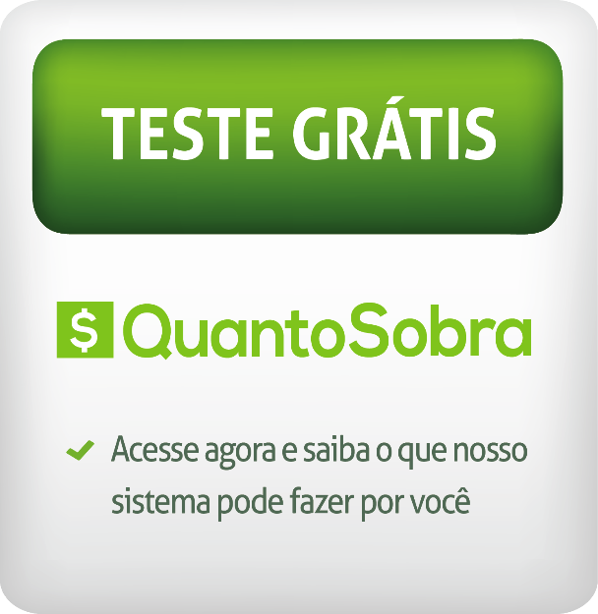
INSTRUÇÕES
1. Cadastre os produtos na lista de produtos
2. Cadastre as compras e vendas na aba de controle

LISTA DE PRODUTOS
Nome do Produto | Descrição do Produto | Categoria do Produto | Estoque Mínimo
Produto1 | Camiseta XXXX | Camisetas | 5
Produto2 | Camiseta YYYY | Camisetas | 3
Produto3 | Camiseta YZYZ | Camisetas | 3
Produto4 | Camiseta KKK | Camisetas | 3
Produto5 | Camiseta LIK | Camisetas | 3
Produto6 | Camiseta OIU | Camisetas | 3

Fim de 2.000 Produtos

